상품제안서
컬러인쇄 쿨토시와 항균가공 파우치 | 상품코드: S25912

 |  |  |  |  |  |  | 02-713-8555 | www.synergygift.co.kr
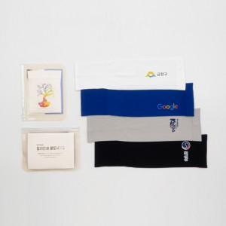

【상세/제작정보】 | <p>* 쿨토시: 전사인쇄 80x40mm 이내포함&nbsp;</p>

【인쇄/포장옵션】 | 스티커, 풀칼라 / 향균파우치

【공급단가】 | 수량 | 200~ | 500~ | 1,000~ | 3,000~ | 5,000~
*VAT별도 | 단가 | 2,830원 | 2,730원 | 2,620원 | 2,520원 | 2,450원

【상품 URL】 | https://www.synergygift.co.kr:443/src/goods_detail.php?gdno=25912

